상품제안서
퀸나 슬림 오브 원형 인덕션 | 상품코드: S44902

 |  |  |  |  |  |  | 02-713-8555 | www.synergygift.co.kr
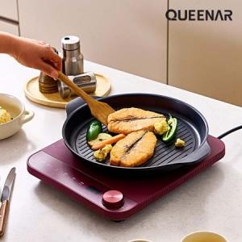

【상세/제작정보】 | <p><span style="font-size: 14pt;">※ 인쇄, 스티커부착 작업 불가 / 스티커 제작 후 직접 부착 희망시 별도 문의 바랍니다.</span></p>

【인쇄/포장옵션】 | / 포장불가능

【공급단가】 | 수량 | 20~ | 50~ | 100~ | 300~ | 500~
*VAT별도 | 단가 | 41,600원 | 39,000원 | 38,000원 | 37,000원 | 36,300원

【상품 URL】 | https://www.synergygift.co.kr:443/src/goods_detail.php?gdno=44902

